Баг-репорт
№ | Summary | Enviroment | Priority | Severity | Steps to reproduce | Actual result(реальний результат) | Expected result(очікуваний результат) | Screenshot
1 | При натискані кнопки"замовити дзвінок" ,вікно для замовлення дзвінка на інщій мові,в той час ,як сайт а українській | Window 10, Chrome Mozilla |  |  | 1.Відкрити: https://zaporozhye.oxford-med.com.ua/ua/services/vyezdnie-uslugi/ 2. Прокрутити сторінку вниз. 3.Натиснути в лівому куті "Замовити дзвінок "або 📞. | Язик не змінюється на український. | Язик повинен бути український як і сайт. | 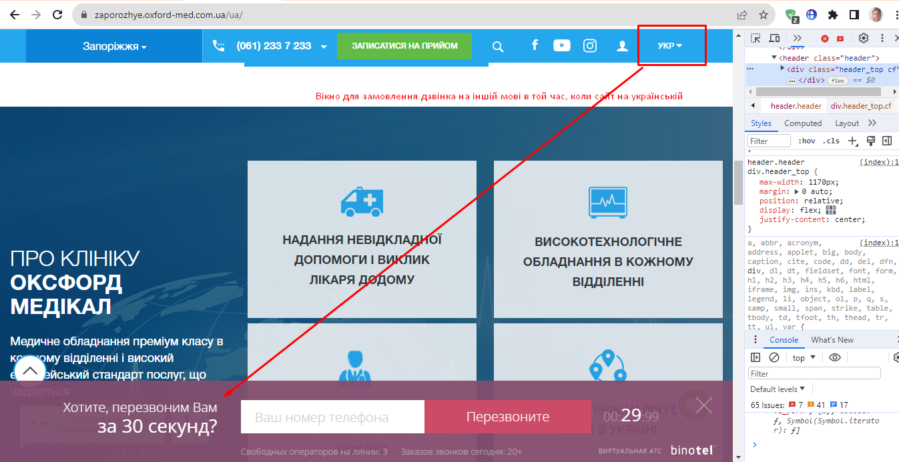
5 | Бекграунд форми "замовити дзвінок" фіолетовий, що вибивається із загальної палітри сайту | Window 10, Chrome Mozilla |  |  | 1.Відкрити:https://zaporozhye.oxford-med.com.ua/ua/services/vyezdnie-uslugi/ | Вибивається із загальної палітри сайту |  | 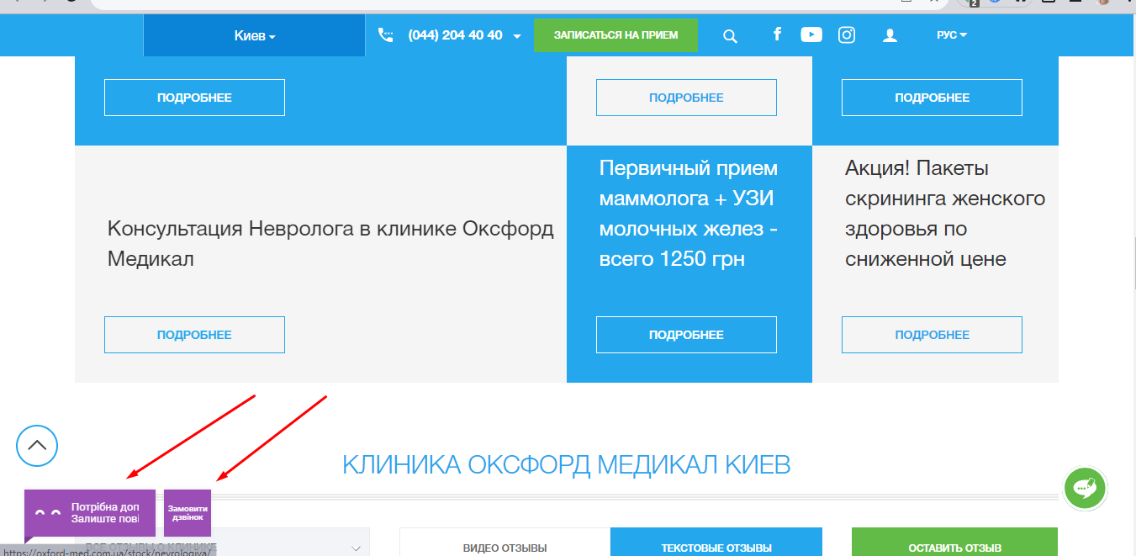
5 | При натисканні на іконки з месенджерома нічого не відбувається. | Моб.пристрый Galaxy A 40, Android 10 |  |  | 1.Відкрити: https://zaporozhye.oxford-med.com.ua/ua/services/vyezdnie-uslugi/ 2. Натиснути в правому куті «Кнопку повідомлення» . | Кнопки не активні | При натискані повино периходити на месенджер. | 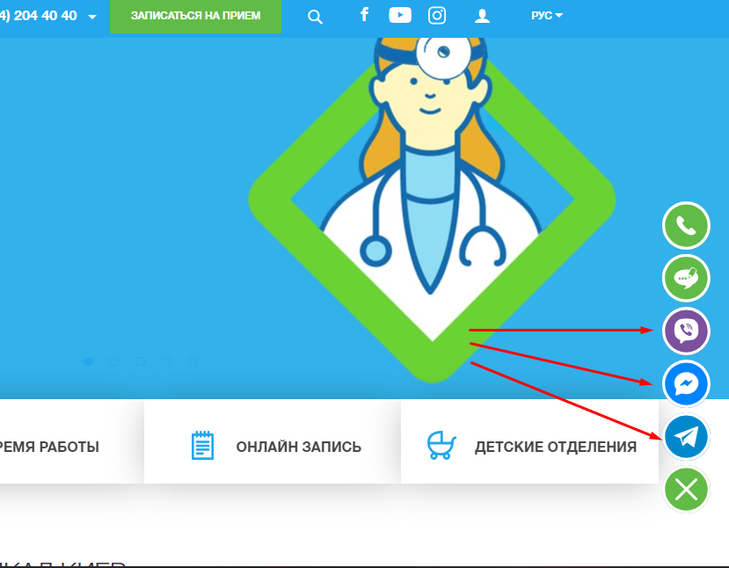
5 | Зелений колір по хедеру робить іконку непомітною | Window 10, Chrome Mozilla |  |  | 1.Відкрити: https://zaporozhye.oxford-med.com.ua/ua/services/vyezdnie-uslugi/ 2.Натиснути в хедері на іконку юзера. | Іконка немомітна | Іконка юзера ,повинна бути більш чіткою
5 | Лого знаходиться не в хедері,і при прокрутці строрінки вниз,неможливо натиснутина лого щоб повернутися на головну | Window 10, Chrome Mozilla |  |  | 1.Відкрити: https://zaporozhye.oxford-med.com.ua/ua/services/vyezdnie-uslugi/ . | Неможливо повернутися на головну |  |  Screenshot_13

